Painel Geral
 | Posicionamento e Gráficos em Relação à: |  |  |  | Legenda (em relação à Mediana):
 |  |  |  |  | ▇ | <=80% | Muito Defasado
 | Mediana |  |  |  | ▇ | 80% - 90% | Defasado
 |  |  |  |  | ▇ | 90% - 100% | Na Média
 |  |  |  |  | ▇ | 100% - 110% | Competitivo
 |  |  |  |  | ▇ | 110% - 120% | Muito Competitivo
 |  |  |  |  | ▇ | >120% | Agressivo

 | Cenário 1 |  |  |  | Cenário 2

 |  |  | 5 |  |  |  |  | 4

 |  |  | cargos com amostra |  |  |  |  | cargos com amostra

 |  |  | 100.00% |  |  |  |  | 100.00%

 |  |  | dos cargos abaixo da Mediana |  |  |  |  | dos cargos abaixo da Mediana

 | Posição | Percentual | Qtde de Cargos |  | Posição |  | Percentual | Qtde de Cargos
 | Muito Defasado | 40.00% | 2 |  | Muito Defasado |  | 25.00% | 1
 | Defasado | 40.00% | 2 |  | Defasado |  | 50.00% | 2
 | Na Média | 20.00% | 1 |  | Na Média |  | 25.00% | 1
 | Competitivo | 0.00% | 0 |  | Competitivo |  | 0.00% | 0
 | Muito Competitivo | 0.00% | 0 |  | Muito Competitivo |  | 0.00% | 0
 | Agressivo | 0.00% | 0 |  | Agressivo |  | 0.00% | 0
 | Total Geral | 100.00% | 5 |  | Total Geral |  | 100.00% | 4

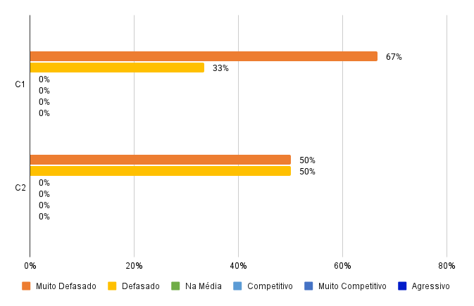
 | ANÁLISE DE SALÁRIOS
 | NÍVEIS ORGANIZACIONAIS

 |  |  |  |  |  |  |  |  | 100.00% | dos cargos abaixo da Mediana
 | Operacional

 | Posição | C1 | C2
 | Muito Defasado | 66.67% | 50.00% |  |  |  |  |  | 100.00% | dos cargos abaixo da Mediana
 | Defasado | 33.33% | 50.00%
 | Na Média | 0.00% | 0.00%
 | Competitivo | 0.00% | 0.00%
 | Muito Competitivo | 0.00% | 0.00%
 | Agressivo | 0.00% | 0.00%
 | Nº de Cargos Total | 3 | 2

 | 5 Maiores Salários acima da Mediana

 | Classificado pelo C-01 |  |  | Cenário 1 |  | Cenário 2
 | Cargos Empresa | Cargos Pesquisa | Média empresa | Mediana | Posição | Mediana | Posição
5 | Lider | Líder Técnico | R$ 8,611.20 | R$ 8,929.22 | 96.44% | R$ 9,047.66 | 95.18%
3 | Engenheiro de Software Full Stack Sr | Desenvolvedor Sênior | R$ 6,458.40 | R$ 7,999.87 | 80.73% | R$ 7,851.14 | 82.26%
2 | Engenheiro de Software Full Stack Pl | Desenvolvedor Pleno | R$ 4,305.60 | R$ 5,342.35 | 80.59% | R$ 5,248.63 | 82.03%
4 | Analista de Requisitos | Analista de Requisitos Júnior | R$ 2,859.19 | R$ 3,618.72 | 79.01% | R$ 0.00
1 | Engenheiro de Software Full Stack Jr | Desenvolvedor Júnior | R$ 2,489.18 | R$ 3,379.04 | 73.67% | R$ 3,493.90 | 71.24%

 | Classificado pelo C-02 |  |  | Cenário 1 |  | Cenário 2
 | Cargos Empresa | Cargos Pesquisa | Média empresa | Mediana | Posição | Mediana | Posição
5 | Lider | Líder Técnico | R$ 8,611.20 | R$ 8,929.22 | 96.44% | R$ 9,047.66 | 95.18%
3 | Engenheiro de Software Full Stack Sr | Desenvolvedor Sênior | R$ 6,458.40 | R$ 7,999.87 | 80.73% | R$ 7,851.14 | 82.26%
2 | Engenheiro de Software Full Stack Pl | Desenvolvedor Pleno | R$ 4,305.60 | R$ 5,342.35 | 80.59% | R$ 5,248.63 | 82.03%
1 | Engenheiro de Software Full Stack Jr | Desenvolvedor Júnior | R$ 2,489.18 | R$ 3,379.04 | 73.67% | R$ 3,493.90 | 71.24%

 | 5 Menores Salários abaixo da Mediana

 | Classificado pelo C-01 |  |  | Cenário 1 |  | Cenário 2
 | Cargos Empresa | Cargos Pesquisa | Média empresa | Mediana | Posição | Mediana | Posição
1 | Engenheiro de Software Full Stack Jr | Desenvolvedor Júnior | R$ 2,489.18 | R$ 3,379.04 | 73.67% | R$ 3,493.90 | 71.24%
4 | Analista de Requisitos | Analista de Requisitos Júnior | R$ 2,859.19 | R$ 3,618.72 | 79.01% | R$ 0.00
2 | Engenheiro de Software Full Stack Pl | Desenvolvedor Pleno | R$ 4,305.60 | R$ 5,342.35 | 80.59% | R$ 5,248.63 | 82.03%
3 | Engenheiro de Software Full Stack Sr | Desenvolvedor Sênior | R$ 6,458.40 | R$ 7,999.87 | 80.73% | R$ 7,851.14 | 82.26%
5 | Lider | Líder Técnico | R$ 8,611.20 | R$ 8,929.22 | 96.44% | R$ 9,047.66 | 95.18%

 | Classificado pelo C-02 |  |  | Cenário 1 |  | Cenário 2
 | Cargos Empresa | Cargos Pesquisa | Média empresa | Mediana | Posição | Mediana | Posição
1 | Engenheiro de Software Full Stack Jr | Desenvolvedor Júnior | R$ 2,489.18 | R$ 3,379.04 | 73.67% | R$ 3,493.90 | 71.24%
2 | Engenheiro de Software Full Stack Pl | Desenvolvedor Pleno | R$ 4,305.60 | R$ 5,342.35 | 80.59% | R$ 5,248.63 | 82.03%
3 | Engenheiro de Software Full Stack Sr | Desenvolvedor Sênior | R$ 6,458.40 | R$ 7,999.87 | 80.73% | R$ 7,851.14 | 82.26%
5 | Lider | Líder Técnico | R$ 8,611.20 | R$ 8,929.22 | 96.44% | R$ 9,047.66 | 95.18%

Painel Áreas
 |  |  |  | Cenário 1 |  |  |  |  |  | Cenário 2 |  | DEV | 1
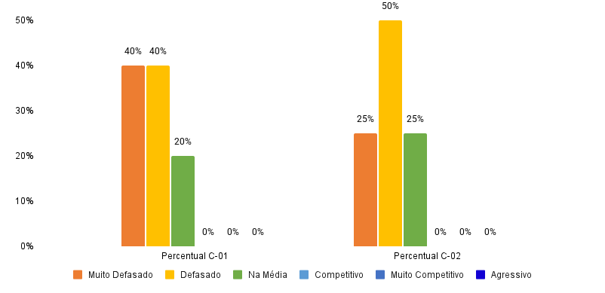
 | Posicionamento e Gráficos em Relação à:
 |  |  |  | 5 |  |  |  |  |  |  | 4
 | Mediana
 |  |  |  | cargos com amostra |  |  |  |  |  |  | cargos com amostra
 | (Para alterar o dado de comparação use a aba Painel Geral)

 | ANÁLISE DE
 | COMPARATIVOS SALARIAIS
 | POR ÁREAS |  |  | 100% |  |  |  |  |  |  | 100%

 | DEV |  |  | dos cargos abaixo da Mediana |  |  |  |  |  |  | dos cargos abaixo da Mediana

 | 1

2 |  | Cenário 1 |  | Cenário 2 |  |  | Posição | Percentual C-01 | Percentual C-02
 | Posição | Percentual | Qtd Cargos | Percentual | Qtd Cargos |  | Muito Defasado | 40% | 25%
 | Muito Defasado | 40% | 2 | 25% | 1 |  | Defasado | 40% | 50%
 | Defasado | 40% | 2 | 50% | 2 |  | Na Média | 20% | 25%
 | Na Média | 20% | 1 | 25% | 1 |  | Competitivo | 0% | 0%
 | Competitivo | 0% | 0 | 0% | 0 |  | Muito Competitivo | 0% | 0%
 | Muito Competitivo | 0% | 0 | 0% | 0 |  | Agressivo | 0% | 0%
2 | Agressivo | 0% | 0 | 0% | 0 |  | Total Geral | 100.00% | 100.00%
 | Total Geral | 100% | 5 | 100% | 4

 |  |  |  | Cenário 1 |  |  | Cenário 2
 | Cargos Empresa | Cargos Pesquisa | Média Empresa | Mediana | Posição |  | Mediana | Posição
1 | Engenheiro de Software Full Stack Jr | Desenvolvedor Júnior | R$ 2,489.18 | R$ 3,379.04 | 73.67% | Muito Defasado | R$ 3,493.90 | 71.24% | Muito Defasado
2 | Engenheiro de Software Full Stack Pl | Desenvolvedor Pleno | R$ 4,305.60 | R$ 5,342.35 | 80.59% | Defasado | R$ 5,248.63 | 82.03% | Defasado
3 | Engenheiro de Software Full Stack Sr | Desenvolvedor Sênior | R$ 6,458.40 | R$ 7,999.87 | 80.73% | Defasado | R$ 7,851.14 | 82.26% | Defasado
4 | Analista de Requisitos | Analista de Requisitos Júnior | R$ 2,859.19 | R$ 3,618.72 | 79.01% | Muito Defasado | R$ 0.00
5 | Lider | Líder Técnico | R$ 8,611.20 | R$ 8,929.22 | 96.44% | Na Média | R$ 9,047.66 | 95.18% | Na Média

 | Cód Cargo | Cargo Empresa |  |  | Muito Defasado | Defasado | Na Média | Competitivo | Muito Competitivo | Agressivo
 | 1 | Engenheiro de Software Full Stack Jr | - C-01 | Engenheiro de Software Full Stack Jr - C-01 | 23 | 0 | 0 | 0 | 0 | 0
 | 1 | Engenheiro de Software Full Stack Jr | - C-02 | Engenheiro de Software Full Stack Jr - C-02 | 23 | 0 | 0 | 0 | 0 | 0
 | 2 | Engenheiro de Software Full Stack Pl | - C-01 | Engenheiro de Software Full Stack Pl - C-01 | 0 | 5 | 0 | 0 | 0 | 0
 | 2 | Engenheiro de Software Full Stack Pl | - C-02 | Engenheiro de Software Full Stack Pl - C-02 | 0 | 5 | 0 | 0 | 0 | 0
 | 3 | Engenheiro de Software Full Stack Sr | - C-01 | Engenheiro de Software Full Stack Sr - C-01 | 0 | 2 | 0 | 0 | 0 | 0
 | 3 | Engenheiro de Software Full Stack Sr | - C-02 | Engenheiro de Software Full Stack Sr - C-02 | 0 | 2 | 0 | 0 | 0 | 0
 | 4 | Analista de Requisitos | - C-01 | Analista de Requisitos - C-01 | 1 | 1 | 0 | 0 | 0 | 0
 | 4 | Analista de Requisitos | - C-02 | Analista de Requisitos - C-02 | 0 | 0 | 0 | 0 | 0 | 0
 | 5 | Lider | - C-01 | Lider - C-01 | 0 | 0 | 1 | 0 | 0 | 0
 | 5 | Lider | - C-02 | Lider - C-02 | 0 | 0 | 1 | 0 | 0 | 0

